画面イメージ
詳細設計書 | 論理名称 | 勤怠承認一覧 | システムID | KS | 改訂日 | 2023-06-07
 | 物理名称 | ATTENDANCE | システム名称 | 勤怠管理システム | 改訂者 | 陳徐輝

画面イメージ
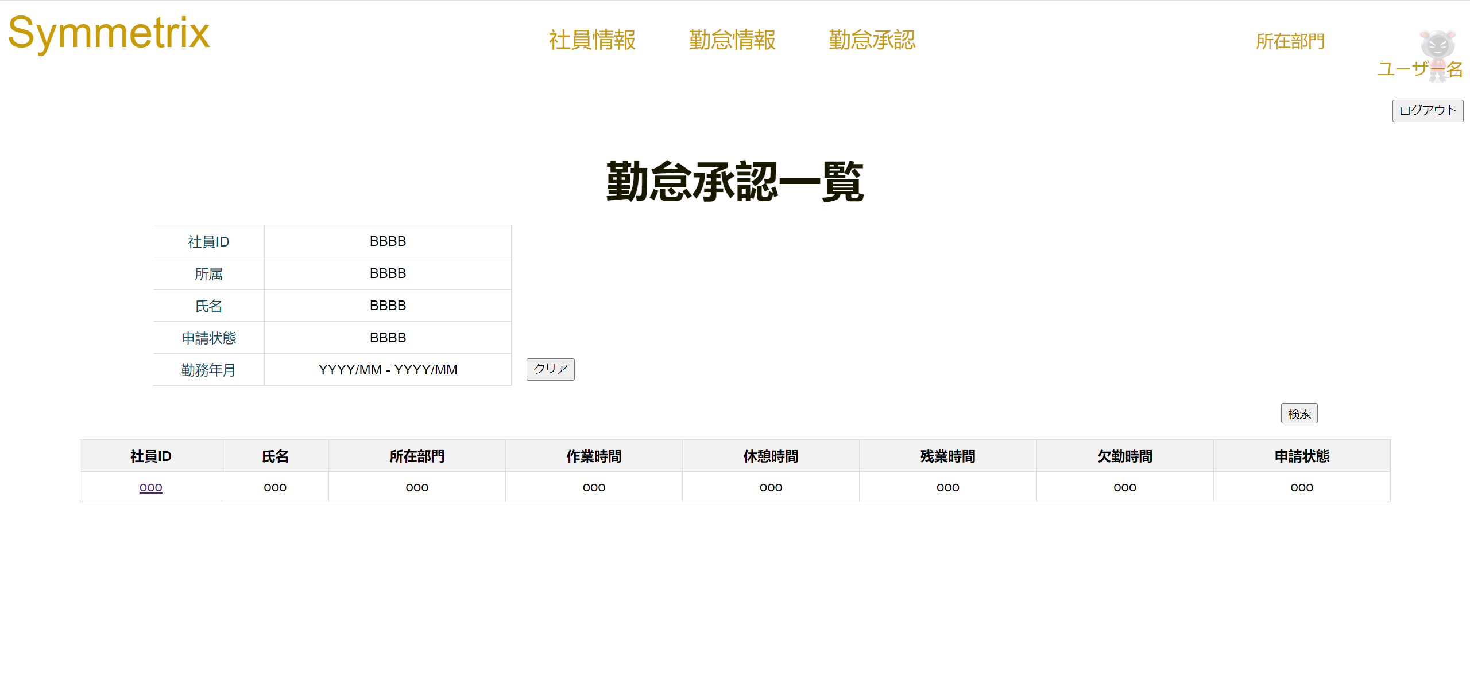

 |  |  |  |  |  |  | ※ | 社員ID、英数、押すと該当社員の＜勤怠承認詳細＞画面に移動する
 |  |  |  |  |  |  |  | 所属、選択できる
 |  |  |  |  |  |  |  | 氏名、１０桁まで入力
 |  |  |  |  |  |  |  | 勤務状態、選択できる
 |  |  |  |  |  |  |  | 申請状態、選択できる
 |  |  |  |  |  |  |  | 勤務年月日、YYYYMMで入力、YYYYMMで入力DB保存、YYYY/MMで画面表示

クリア

検索

IO関連
詳細設計書 |  | 論理名称 |  | 勤怠承認一覧 |  |  | システムID | KS |  | 改訂日 | 2023-06-07
 |  | 物理名称 |  | ATTENDANCE |  |  | システム名称 | 勤怠管理システム |  | 改訂者 | 陳徐輝

I/O関連図

社員情報一覧
ログイン
勤怠承認一覧
 |  |  |  | ログインボタン |  |  |  |  | 勤怠承認一覧ボタン

パラメータ一覧
No | 論理名称 |  | 物理名称 |  | I/O | 備考
1 | 社員ID |  | EMPLOYEES_ID |  | I/O
2 | 所属 |  | DEPT_ID |  | I/O
3 | 氏名 |  | EMPLOYEES_NAME |  | I/O | パラメーターはその画面初期loadの時、自動的に表すデータです。
4 | 勤務状態 |  | STATUS_ID |  | I/O | よくわからないですが、○の部分はパラメーターではないと思います。
5 | 申請状態 |  | APPLY_ID |  | I/O
6 | 日付 |  | ATTENDANCE_DATE |  | I
7 | 作業時間 |  | WORKING_HOURS_MONTH |  | O
8 | 休憩時間 |  | REST_HOURS_MONTH |  | O
9 | 残業時間 |  | OVERTIME_HOURS_MONTH |  | O
10 | 欠勤時間 |  | ABSENCE_HOURS_MONTH |  | O
テーブル一覧
No | 論理名称 |  | 物理名称 |  | I/O | 備考
1 | 社員情報 |  | T_EMPLOYEES |  | I/O
2 | 勤怠実績 |  | T_ATTENDANCE |  | I/O
3 |  |  |  |  |  | 陳さんはデータベースを修正する部分がないです。Oだけだと思います。
4
5
6
7
8
ファイル一覧
No | 論理名称 |  | 物理名称 |  | I/O | 備考
1
2
3
4
5
6
7
8
9

